Sheet2

Сайт: https://www.tutu.ru/ Inviroment: Browser: Chrome Version 89, FF 85.0 OS: Windows 10 Resolution: 1024px; | Сайт: https://gb.ru/ Inviroment: Browser: Chrome Version 89, FF 85.0 OS: Windows 10 Resolution: 768px; | Сайт: https://avia.tutu.ru/ Inviroment: Browser: Chrome Version 89, FF 85.0 OS: Windows 10 Resolution: 500px; | Сайт: https://youla.ru/ Inviroment: Browser: Chrome Version 89, OS: Windows 10, Browser: Chrome 87. OS: MacOS Resolution: 1024px;

Sheet3
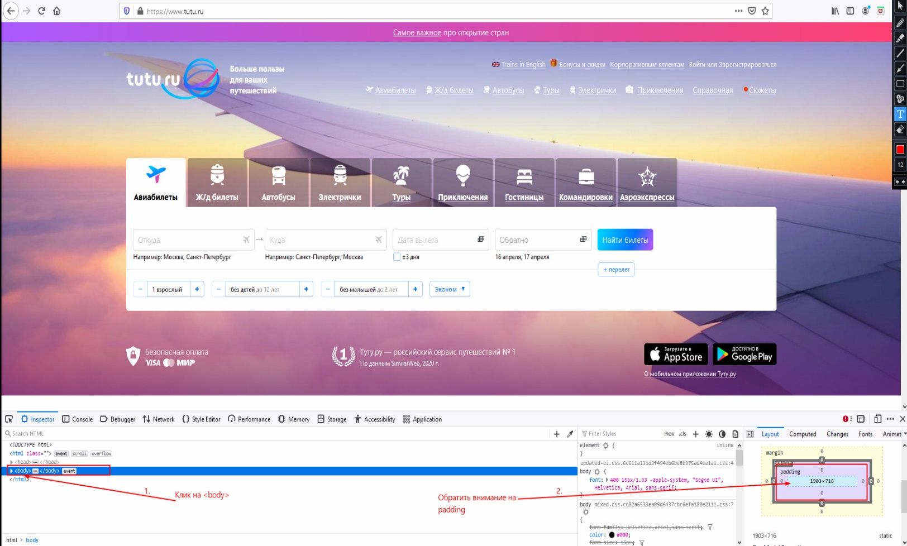 id: 1 Descroption: Сайт https://www.tutu.ru/ откывается в разных разрешениях в браузерах FireFox 85.0 и Google Chrome 89 Preconditions: 1. Открыта страница https://www.tutu.ru/ в браузерах Google Chrome 89 и FireFox 85.0 Steps to reproduce: 1. Открыть DevTools в браузерах Google Chrome 89 и FireFox 85.0 2. В DevTools клик на элемент <body> 3. Обратить внимание на padding элемента <body> в стилях CSS Expected result: Сайт https://www.tutu.ru/ откывается в одинаковом разрешении в браузерах FireFox 85.0 и Google Chrome 89 Actual result: Сайт https://www.tutu.ru/ откывается в разных разрешениях в браузерах FireFox 85.0 и Google Chrome 89 Enviroment: OS: Windows 10 version 2004 Browser: Google Chrome 89, FireFox 85.0 Attachments: | 